Sheet1
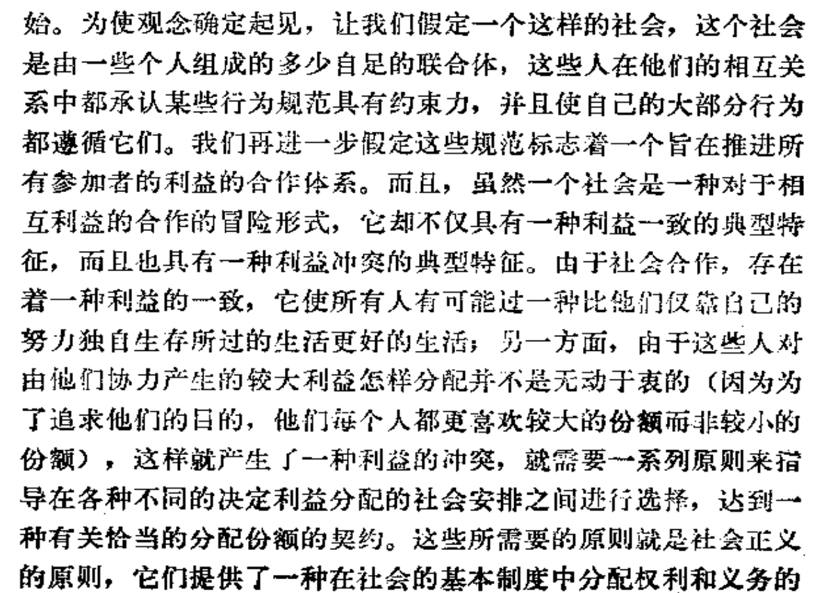
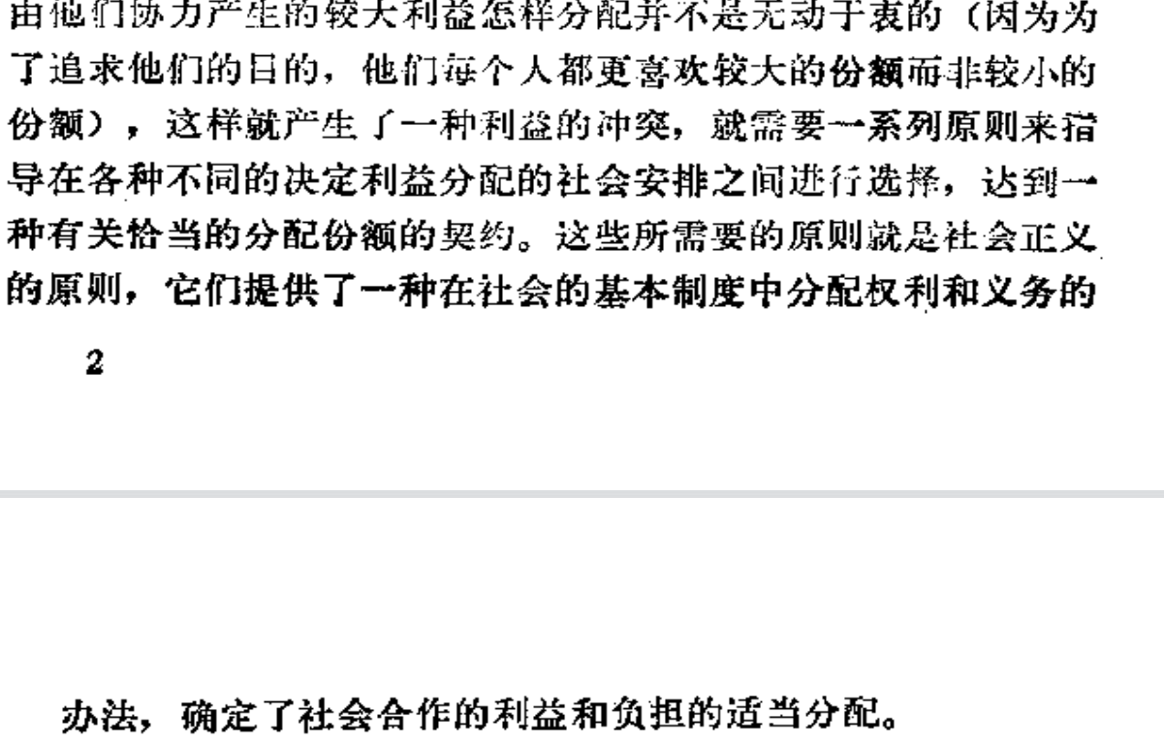
1.默许一种不正确的理论的唯一前提是尚无一种较好的理论
2.忍受一种不正义的前提是需要用它来防止更大的不正义的发生
3.what is justice?

4.正义观的特定作用是指定基本的权力和义务，决定恰当的分配份额，正义观的作用方式就必然受到效率、合作和稳定的影响。

